業務要件定義書
システム要件定義書 |  | 作成者 | 所 伸之 | 作成日 | 2024-08-15
 |  | 更新者 |  | 更新日

システム要件

■業務フロー
 | Vinci商店での業務フローとシステム化範囲を以下に示す
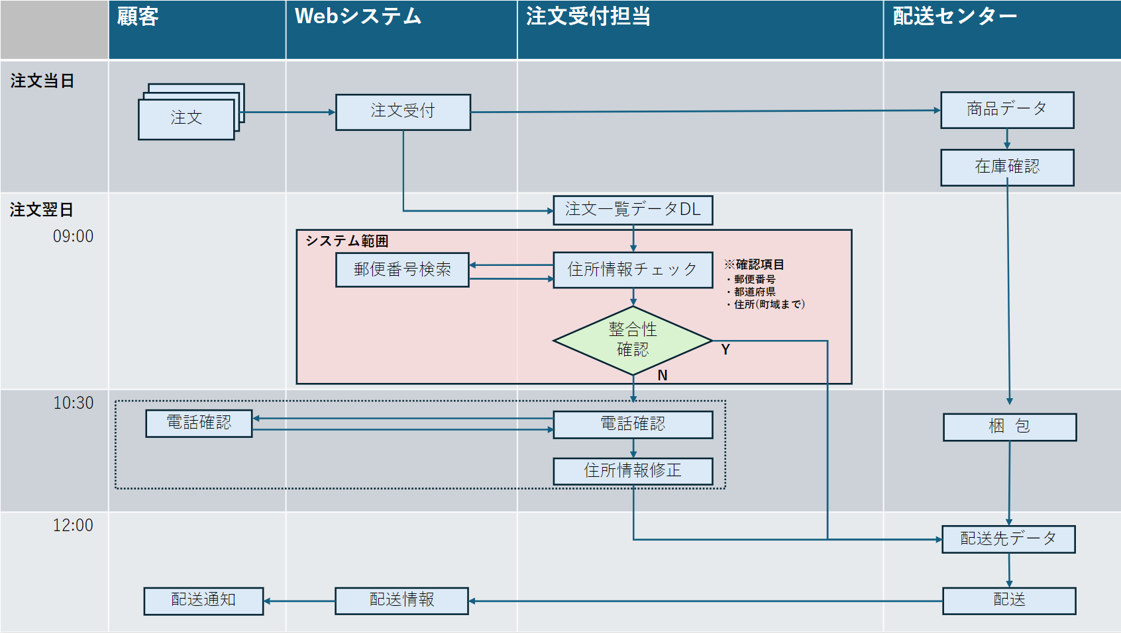

■課題点
 | 住所情報チェックの部分をシステム化を図り業務の効率をを図る

